Тестирование бота
 | Ошибка 1 | Ошибка 2 | Ошибка 3 | Ошибка 4 | Ошибка 5 | Ошибка 6 | Ошибка 7 | Ошибка 8 | Ошибка 9 | Ошибка 10
 | Нет ограничения количества символов в карточке товара при вводе количества товара с клавиатуры | Можно добавить больше товара, чем есть в наличии в карточке товара при вводе количества с клавиатуры | Можно оформить больше товара, чем есть в наличии в корзине если не редактировать количество | Не меняется стоимость в корзине при изменении количества товара | Можно добавить ноль товаров в корзину в карточке товара при вводе нуля в окно "Количество" | Можно оформить ноль товаров в корзине если не редактировать количество. | Можно сохранить адрес с одним символом в полях ввода в окне создания адресов при создании адреса | Можно сохранить адрес с иероглифами в полях ввода в окне создания адресов при создании адреса | Можно сохранить адрес с одними числами в полях ввода в окне создания адресов при создании адреса | Можно сохранить адрес с одними числами в полях ввода в окне создания адресов при создании адреса
Описание | Нет ограничения вводимых символов в поле "Количество" в карточке товара при вводе количества товара, который нужно добавить в корзину, если вводить символы через клавиатуру | Можно добавить в корзину больше товара, чем указано в карточке товара в строке "в наличии" при вводе количества товара с клавиатуры. | Можно оформить больше товара, чем есть в наличии в корзине если не редактировать количество товара в корзине, а сразу нажать кнопку "Перейти к оформлению" | Не меняется стоимость в корзине при изменении количества товара. При нажатии кнопки "Перейти к оформлению" происходит переход к оформлению товара с неправильной стоимостью. Через несколько секунд приложение возвращается в корзину и меняет стоимость на правильную. | Можно добавить ноль товаров в корзину в карточке товара при вводе нуля в окно "Количество" | Можно оформить ноль единиц товара в корзине если не редактировать количество товара после его добавления из каталога. При нажатии кнопки "Перейти к оформлению" осуществляется переход в окно оформления заказа. | Можно сохранить адрес с одним символ в полях ввода в окне создания адресов при создании адреса | Можно сохранить адрес с иероглифами в полях ввода в окне создания адресов при создании адреса | Можно сохранить адрес с иероглифами в полях ввода в окне создания адресов при создании адреса | Можно сохранить адрес Со спец символами в полях ввода в окне создания адресов при создании адреса
Окружение | Windows 10 Домашняя, сборка 19045.4780 Telegram Dectop версия 5.9 х64 | Windows 10 Домашняя, сборка 19045.4780 Telegram Dectop версия 5.9 х64 | Windows 10 Домашняя, сборка 19045.4780 Telegram Dectop версия 5.9 х64 | Windows 10 Домашняя, сборка 19045.4780 Telegram Dectop версия 5.9 х64 | Windows 10 Домашняя, сборка 19045.4780 Telegram Dectop версия 5.9 х64 | Windows 10 Домашняя, сборка 19045.4780 Telegram Dectop версия 5.9 х64 | Windows 10 Домашняя, сборка 19045.4780 Telegram Dectop версия 5.9 х64 | Windows 10 Домашняя, сборка 19045.4780 Telegram Dectop версия 5.9 х64 | Windows 10 Домашняя, сборка 19045.4780 Telegram Dectop версия 5.9 х64 | Windows 10 Домашняя, сборка 19045.4780 Telegram Dectop версия 5.9 х64
Версия сайта | — | — | — | — | — | — | — | — | — | —
Стабильность воспроизведения | Всегда | Всегда | Всегда | Всегда | Всегда | Всегда | Всегда | Всегда | Всегда | Всегда
Предусловия | 1. Подключиться к Telegram-боту: @SelleronOfficialBot 2. Зарегистрироваться | 1. Подключиться к Telegram-боту: @SelleronOfficialBot 2. Зарегистрироваться | 1. Подключиться к Telegram-боту: @SelleronOfficialBot 2. Зарегистрироваться | 1. Подключиться к Telegram-боту: @SelleronOfficialBot 2. Зарегистрироваться | 1. Подключиться к Telegram-боту: @SelleronOfficialBot 2. Зарегистрироваться | 1. Подключиться к Telegram-боту: @SelleronOfficialBot 2. Зарегистрироваться | 1. Подключиться к Telegram-боту: @SelleronOfficialBot 2. Зарегистрироваться | 1. Подключиться к Telegram-боту: @SelleronOfficialBot 2. Зарегистрироваться | 1. Подключиться к Telegram-боту: @SelleronOfficialBot 2. Зарегистрироваться | 1. Подключиться к Telegram-боту: @SelleronOfficialBot 2. Зарегистрироваться
Шаги воспроизведения | 1. Нажать кнопку "Каталог" в меню 2. Выбрать товар "Корм для кошек (tesk_task)" 3. В окно ввода количества товара ввести с клавиатуры "10000000000000000000000000000000000000000000000000000000" | 1. Нажать кнопку "Каталог" в меню 2. Выбрать товар "Корм для кошек (tesk_task)" 3. В окно ввода количества товара ввести с клавиатуры "100" 4. Нажать кнопку "Добавить в корзину" | 1. Нажать кнопку "Каталог" в меню 2. Выбрать товар "Корм для кошек (tesk_task)" 3. В окно ввода количества товара ввести с клавиатуры "100" 4. Нажать кнопку "Добавить в корзину" 5. Закрыть окно каталога 6. Нажать кнопку "Корзина" в меню 7. Нажать кнопку "Перейти к оформлению" | 1. Нажать кнопку "Каталог" в меню 2. Выбрать товар "Корм для кошек (tesk_task)" 3. В окно ввода количества товара ввести "5" 4. Нажать кнопку "Добавить в корзину" 5. Закрыть окно каталога 6. Нажать кнопку "Корзина" в меню 7. Изменить количество товара на 10 8. Нажать кнопку "Перейти к оформлению" | 1. Нажать кнопку "Каталог" в меню 2. Выбрать товар "Корм для кошек (tesk_task)" 3. В окно ввода количества товара ввести "0" 4. Нажать кнопку "Добавить в корзину" | 1. Нажать кнопку "Каталог" в меню 2. Выбрать товар "Корм для кошек (tesk_task)" 3. В окно ввода количества товара ввести"0" 4. Нажать кнопку "Добавить в корзину" 5. Закрыть окно каталога 6. Нажать кнопку "Корзина" в меню 7. Нажать кнопку "Перейти к оформлению" | 1. Нажать кнопку "Мой профиль" в меню 2. Нажать кнопку "Редактировать адрес доставки" 3. . Нажать кнопку "Добавить новый адрес" 4. Ввести в поле "Название" значение "Дом" 5. Ввести в поле "Почтовый индекс*" значение "111111" 6. Ввести в поле "Регион*" значение "а" 7. Ввести в поле "Город*" значение "а" 8. Ввести в поле "Улица*" значение "а" 9. Ввести в поле "Дом*" значение "1" 10. Нажать кнопку "Сохранить" | 1. Нажать кнопку "Мой профиль" в меню 2. Нажать кнопку "Редактировать адрес доставки" 3. . Нажать кнопку "Добавить новый адрес" 4. Ввести в поле "Название" значение "Дом" 5. Ввести в поле "Почтовый индекс*" значение "111111" 6. Ввести в поле "Регион*" значение "국" 7. Ввести в поле "Город*" значение "국" 8. Ввести в поле "Улица*" значение "국" 9. Ввести в поле "Дом*" значение "1" 10. Нажать кнопку "Сохранить" | 1. Нажать кнопку "Мой профиль" в меню 2. Нажать кнопку "Редактировать адрес доставки" 3. . Нажать кнопку "Добавить новый адрес" 4. Ввести в поле "Название" значение "Дом" 5. Ввести в поле "Почтовый индекс*" значение "111111" 6. Ввести в поле "Регион*" значение "1" 7. Ввести в поле "Город*" значение "1" 8. Ввести в поле "Улица*" значение "1" 9. Ввести в поле "Дом*" значение "1" 10. Нажать кнопку "Сохранить" | 1. Нажать кнопку "Мой профиль" в меню 2. Нажать кнопку "Редактировать адрес доставки" 3. . Нажать кнопку "Добавить новый адрес" 4. Ввести в поле "Название" значение "Дом" 5. Ввести в поле "Почтовый индекс*" значение "111111" 6. Ввести в поле "Регион*" значение "&*'()" 7. Ввести в поле "Город*" значение "&*'()" 8. Ввести в поле "Улица*" значение "&*'()" 9. Ввести в поле "Дом*" значение "&*'()" 10. Нажать кнопку "Сохранить"
Фактический результат | Число вводится в поле "Количество" | В корзину добавляется 100 едииц товара | Можно оформить количество товара, превышающее фактическое наличие товара на складе | Стоимость товара не пересчитывается, осуществляется переход к оформлению товара, после чего осуществляется возврат в корзину и пересчитывается общая стоимость | В корзину добавляется 0 едииц товара | Переход в окно оформления заказа | Адрес сохраняется | Адрес сохраняется | Адрес сохраняется | Адрес сохраняется
Ожидаемый результат | В поле "Количество" вводится число, не превышающее количества товара на складе | В корзину нельзя добавить больше 15 единиц товара | Можно оформить только количество товара, не превышающее фактическое наличие товара на складе | При изменении количества товара, сразу меняется общая стоимость товара. | В корзину нельзя добавить 0 единиц товара | Нельзя оформить заказ с нулевым количеством товара | Сообщение об ошибке о том, что введены не корректныые названия региона, города и улицы | Сообщение об ошибке о том, что введены не корректныые названия региона, города и улицы | Сообщение об ошибке о том, что введены не корректныые названия региона, города и улицы | Сообщение об ошибке о том, что введены не корректныые названия региона, города и улицы
Дополнительная информация | Ссылка на видео | Ссылка на видео | Ссылка на видео | Ссылка на видео | Ссылка на видео | Ссылка на видео
 | https://drive.google.com/file/d/1rZqcPtECZSnrLG02OkiJKkoRlCY-5-EY/view?usp=sharing | https://drive.google.com/file/d/1IKoz6pXdl8spdBCW7Dna8-kEaryc8P2v/view?usp=sharing | https://drive.google.com/file/d/16o-j3-_0w9u6OHmP8PfPh4MiXnx1ZjgS/view?usp=sharing | https://drive.google.com/file/d/1-luPC-kh1H5wgD1R8u1NQ7v2qFvmxQVM/view?usp=sharing | https://drive.google.com/file/d/1mEg2We1NCdnP8QGzgOjytoMDSOgHFUcJ/view?usp=sharing | https://drive.google.com/file/d/1nbLxIOoRE314nc7Na8zMZIKIl2LSusnc/view?usp=sharing

 |  |  |  |  |  |  | 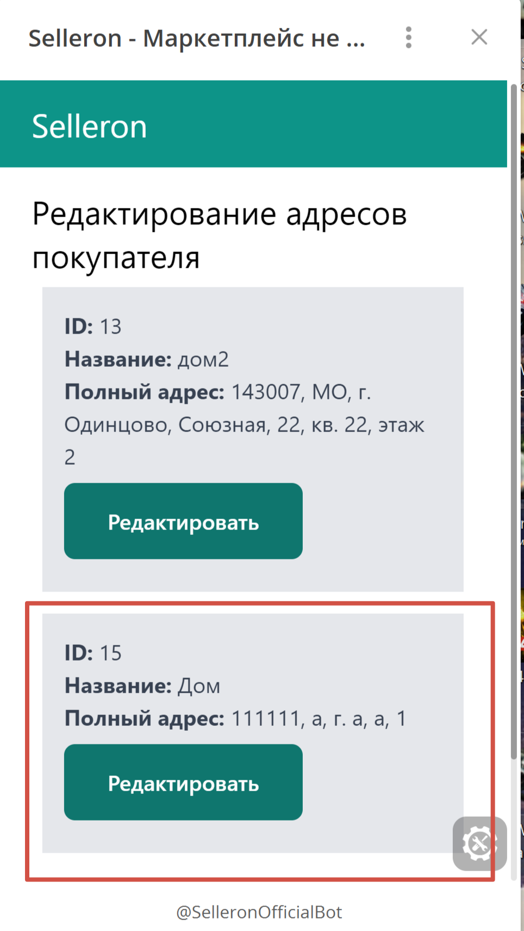 | 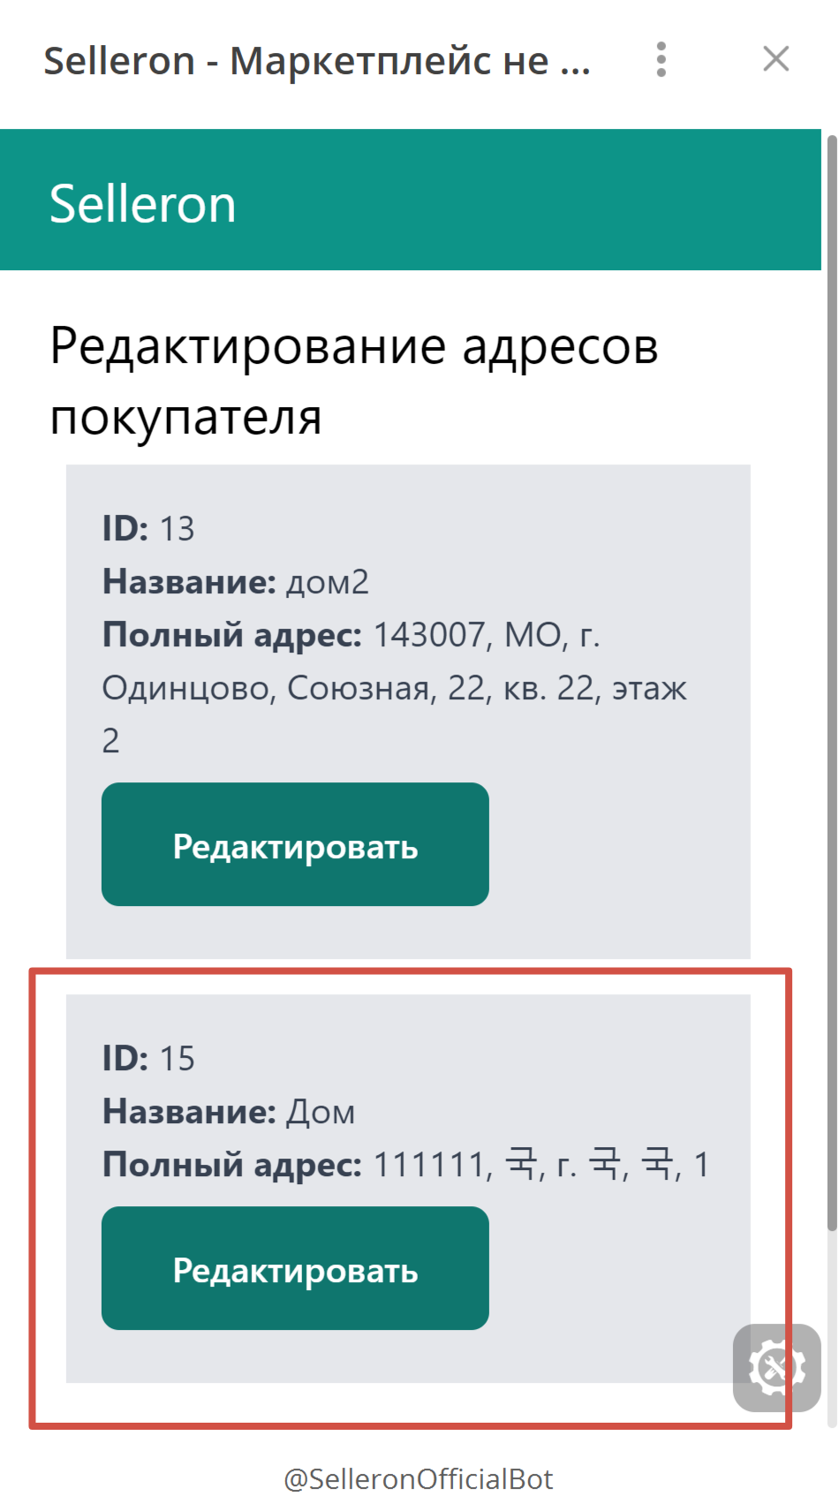 | 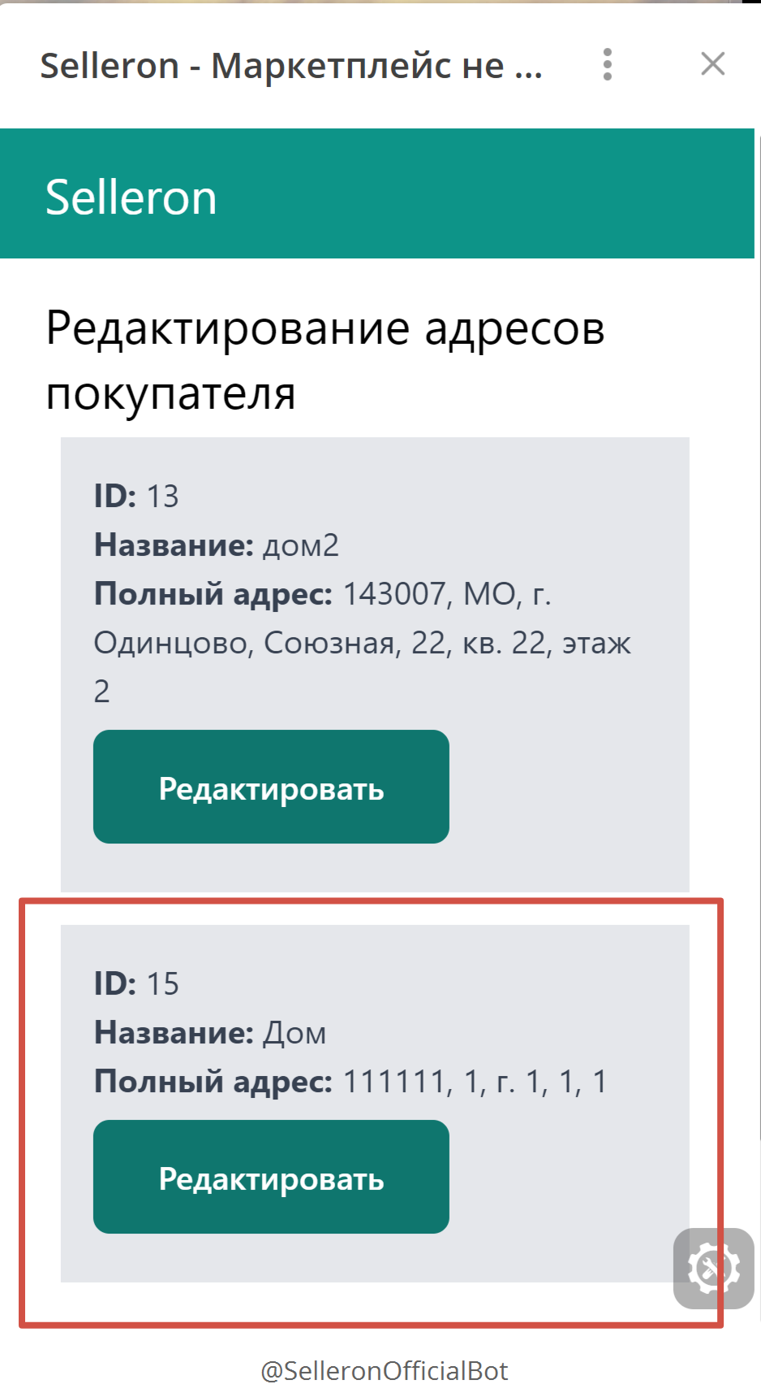 | 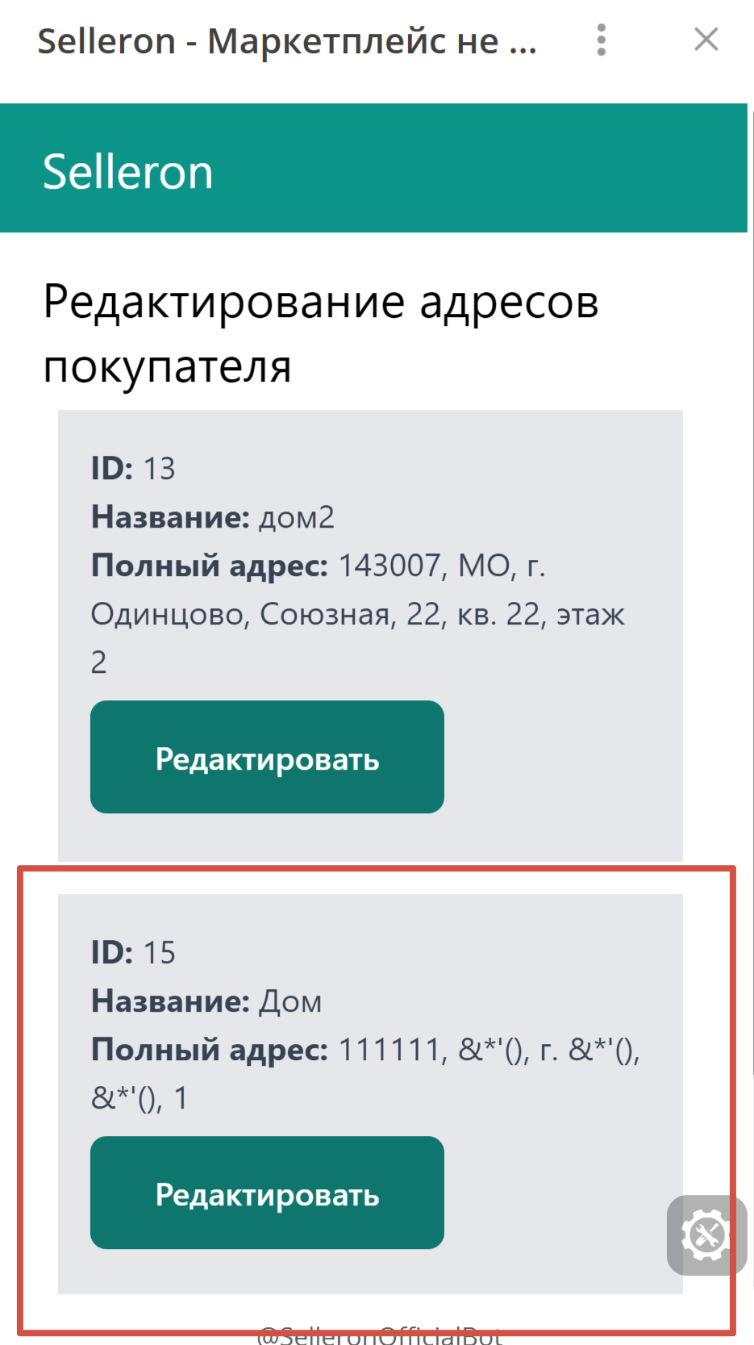

Тестирование API
 | Ошибка 1 | Ошибка 2 | Ошибка 3 | Ошибка 4 | Ошибка 5
 | Ошибка сервера 500 в Postman при создании товара | Нет id товара в URL в документации API в описании получения информации о товаре | Ошибка сервера 500 в Postman при запросе списка подкатегорий | Используется метод POST в документации API для удаления товара | Используется метод POST в документации API для редактирования товара
Описание | Ошибка сервера 500 при создании товара в Postman при POSTзапросе https://selleron.ru/api/v1/vendor/create_product?auth_key=4e9edfc6-8425-453f-9646-c6691f177424 | Невозможно запросить описание конкретного товара, т.к. id товара должен быть прописан в URL запроса в документации API в описании получения информации о товаре. Вместо этого Id указывается в теле запроса, но в GET запросах тело игнорируется. Из-за этого запрос не может быть обработан сервером корректно. | Ошибка сервера 500 при запросе списка подкатегорий в Postman при GET запросе https://selleron.ru/api/v1/vendor/get_subcategories_list?auth_key=4e9edfc6-8425-453f-9646-c6691f177424. Так же в документации прописано, что GET запрос списка подкатегорий должен содержать тело с id, однако в GET запросах тело игнорируется. А id не нужен для того, чтобы вывести список подкатегорий. | Используется метод POST в документации API для удаления товара. Для удаления товара должен использоваться метод DELETE. Метод POST не предназначен для этого. В документации прописано, что идентификация товара, который нужно удалить происходит по телу запроса, а должна происходить по пути запроса. В медтоде DELETE тело запроса не используется. Id товара должно быть в URL запроса. | Используется метод POST в документации API для редактирования товара. Для редактирования должен быть использован метод PUT. Хотя с помощью. метода POST можно редактировать информацию, он не предназначен для этого.
Окружение | Windows 10 Домашняя, сборка 19045.4780 Chrome Версия 131.0.6778.140 (Официальная сборка), (64 бит) | Windows 10 Домашняя, сборка 19045.4780 Chrome Версия 131.0.6778.140 (Официальная сборка), (64 бит) | Windows 10 Домашняя, сборка 19045.4780 Chrome Версия 131.0.6778.140 (Официальная сборка), (64 бит) | Windows 10 Домашняя, сборка 19045.4780 Chrome Версия 131.0.6778.140 (Официальная сборка), (64 бит) | Windows 10 Домашняя, сборка 19045.4780 Chrome Версия 131.0.6778.140 (Официальная сборка), (64 бит)
Версия сайта
Стабильность воспроизведения | Всегда | Всегда | Всегда | Всегда | Всегда
Предусловия | Войти в Postman |  | Войти в Postman
Шаги воспроизведения | 1.В правом верхнем углу нажать кнопку "+" 2. Выбрать метод запроса POST 3.В окно ввода URL ввести https://selleron.ru/api/v1/vendor/create_product 4. Нажать вкладку "Params" 5. В колонну "Key" ввести "auth_key" 6. В колонну "Value" вести "4e9edfc6-8425-453f-9646-c6691f177424" 7. Нажать вкладку "Body" 8. Нажать радиобатн "Raw" 9.Выбрать формат JSON 10. Ввести в тело запроса: {"category_id":2,"subcategory_id":37,"storage_id":2,"departure_method":"by_point","remaining_quantity":182,"title":"Тестовое название API товара","description":"Тестовое API описание","price":506.79,"size_l":2,"size_w":5,"size_h":8,"size_pack_l":3,"size_pack_w":6,"size_pack_h":9,"weight":5005,"image":"https://e7.pngegg.com/pngimages/588/958/png-clipart-apple-apple.png","description_images":["https://e7.pngegg.com/pngimages/879/415/png-clipart-apple-green-apple-natural-foods-food.png","https://w7.pngwing.com/pngs/6/719/png-transparent-crisp-apple-red-apple-natural-foods-food-green-apple.png","https://img.lovepik.com/free-png/20210918/lovepik-apple-png-image_400268517_wh1200.png"]} 11. Нажать кнопку "Send" | 1.Открыть "Тестовое_задание_Тестировщик_Документация_API_.pdf" 2. Открыть пункт "1.3 Получение информации о товаре" стр 28 3. Открыть пример тела запроса стр 30 | 1.В правом верхнем углу нажать кнопку "+" 2. В окно ввода URL ввести https://selleron.ru/api/v1/vendor/get_subcategories_list?auth_key=4e9edfc6-8425-453f-9646-c6691f177424 3. Нажать вкладку "Params" 4. 5. В колонну "Key" ввести "auth_key" 5. В колонну "Value" вести "4e9edfc6-8425- 6. Нажать кнопку "Send" | 1.Открыть "Тестовое_задание_Тестировщик_Документация_API_.pdf" 2. Открыть пункт "1.7 Удаление товара" стр 52 3. Перейти к описанию тела запроса стр 54 | 1.Открыть "Тестовое_задание_Тестировщик_Документация_API_.pdf" 2. Открыть пункт "1.8 Редактирование товара " стр 55
Фактический результат | Ошибка 500 Internal server eror | В документации идентификация товара описана по id товара прописаного в теле GET запроса | Ошибка 500 Internal server eror | В документации для удаление товара описан метод POST | В документации для редактирования товара описан метод POST
Ожидаемый результат | Создаётся новый товар и приходит ответ c его описанием в теле | В документации идентификация товара описана по id товара прописаного в URL GET запроса | Приходит ответ c описанием подкатегорий в теле | В документации для удаление товара описан метод DELETE. В пути запроса прописан id товара | В документации для редактирования товара описан метод PUT
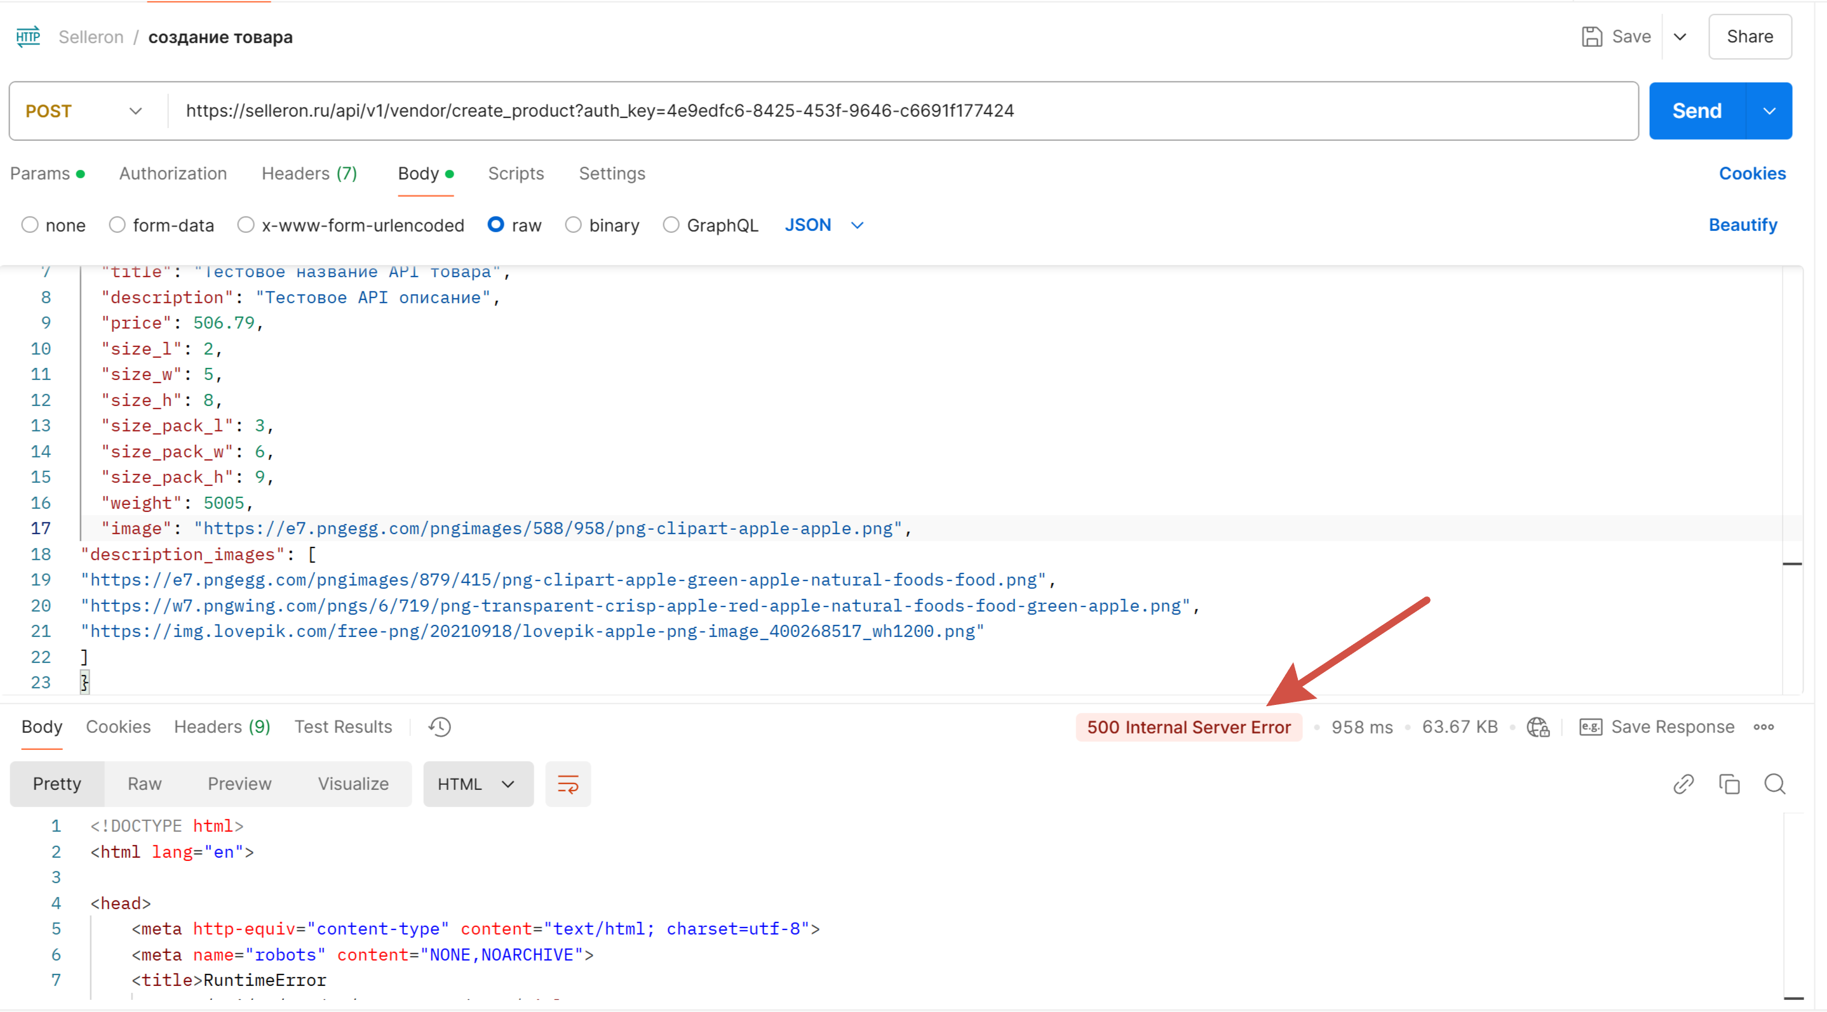
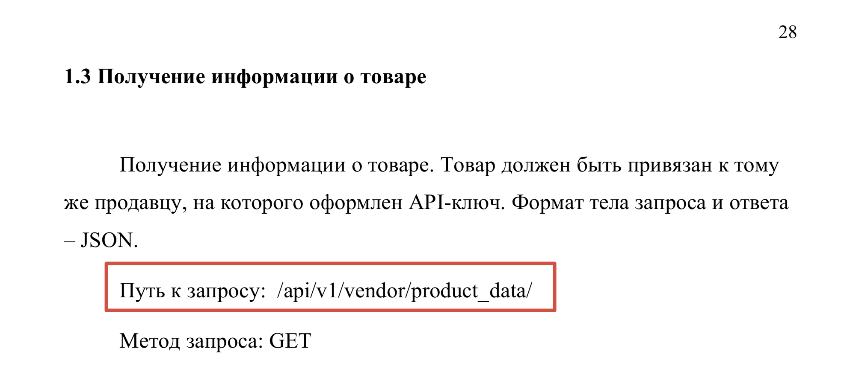
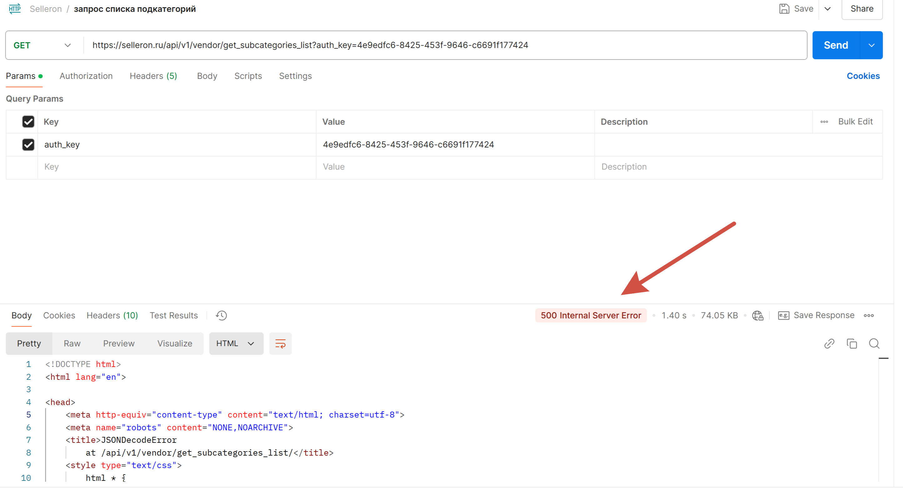
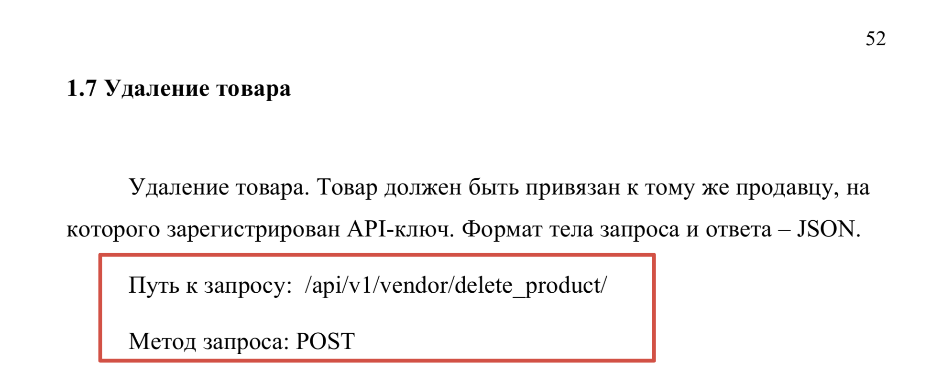
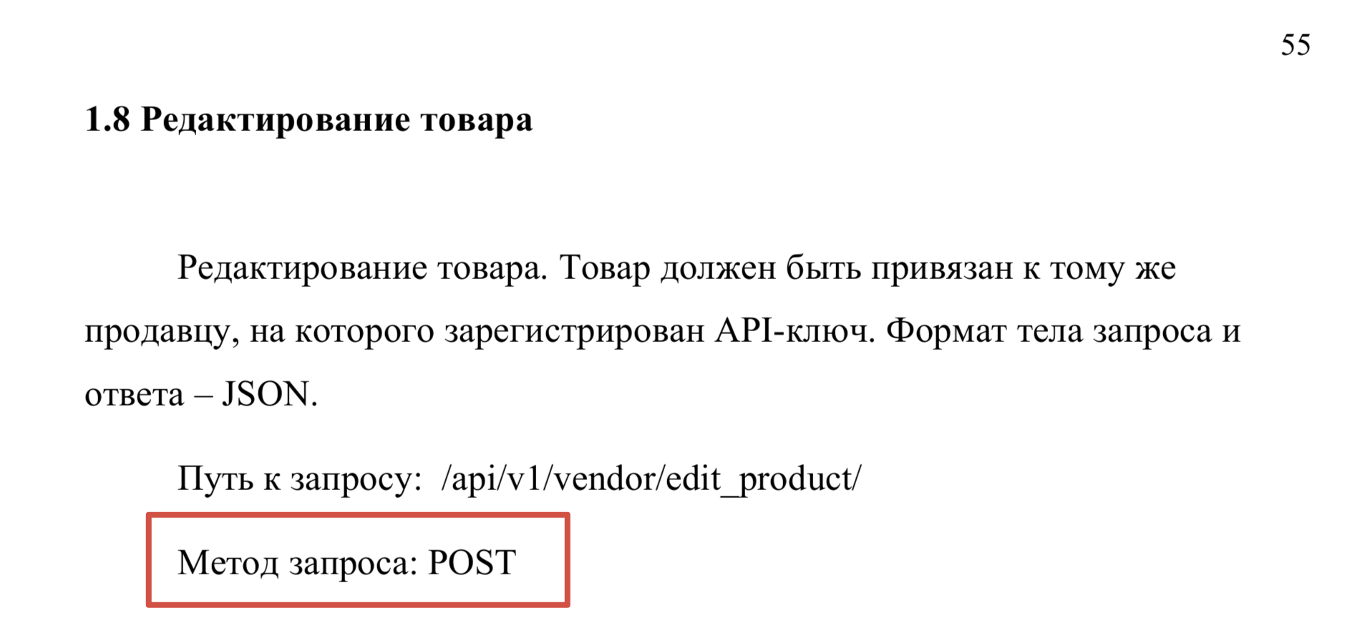
Дополнительная информация

